项目一报价单
中国铝业几内亚有限公司报价单
Formulaire de devis de CHALCO GUINEA COMPANY S.A
序号 | 计划编号 | 存货编码 | 物料名称 | 物料名称（英文或法文） | 规格型号 | 规格型号 | 单位 | 数量 | 不含税单价 | 总价 | 税金 | 到货时间 | 备注品牌
NO | Numéro de plan | Code d'inventaire | Nom du matériel | Designation(anglais ou français) | Spécification | anglais ou français | Unité | Quantité | Prix unitaire hors taxes (GNF) | Prix total（GNF） | Montant de la taxe | Date de livraison | note de remarque
1 | FCK260817183 | 3000000416 | 铁锹 方头 | Pelle à tête carrée | 方头 | Tête carrée | 个/pièce | 10
2 | FCK260817183 | 3000001054 | 铁锹把 | Manche de pelle | LM012 1.2m | LM012 1,2 m | 根/pièce | 20
3 | FCK260817183 | 3000298392 | 塑壳断路器 | Disjoncteur à boîtier moulé | NXM-125S/33002 IN100A | NXM-125S/33002 IN100A | 件/pièce | 1 |  |  |  |  | 正泰电器/CHNT ELECTRIC
4 | FCK260817183 | 3000000064 | 红外测温仪 | Thermomètre infrarouge | F62MAX+ | F62MAX+ | 把/pièce | 5 |  |  |  |  | 福禄克/FLUKE
5 | FCK260817183 | 3000298393 | 外卡簧钳（弯） | Pince à circlips extérieurs coudée | 12寸 | 12 pouces | 把/pièce | 10 |  |  |  |  | 世达 SATA/得力 Deli
6 | FCK260817183 | 3000297217 | 加油枪 | Pistolet de graissage | 1寸，红色 | 1 pouce, rouge | 件/pièce | 20
7 | FCK260817183 | 3000295533 | 二层钢丝编制软管 | Flexible hydraulique tressé à deux couches de fils d'acier | M2G05 内径7.9mm | M2G05, diamètre intérieur 7,9 mm | 米/mètre | 100
8 | FCK260817183 | 3000295549 | 二层免剥胶软管套筒 | Manchon pour flexible hydraulique à deux couches sans dénudage | T20-5 DN8 | T20-5 DN8 | 件/pièce | 15
9 | FCK260817183 | 3000295534 | 二层钢丝编制软管 | Flexible hydraulique tressé à deux couches de fils d'acier | M2G06 内径9.5mm | M2G06, diamètre intérieur 9,5 mm | 米/mètre | 100
10 | FCK260817183 | 3000295550 | 二层免剥胶软管套筒 | Manchon pour flexible hydraulique à deux couches sans dénudage | T20-06 DN10 | T20-06 DN10 | 件/pièce | 15
11 | FCK260817183 | 3000000993 | 防雨篷布（带金属扣眼） | Bâche imperméable avec œillets métalliques | 帆布材质 6M×15M | Toile en bâche, 6 m × 15 m | 张/pièce | 10
12 | FCK260817183 | 4003000156 | 皮带接口夹板 | Plaque de jonction pour courroie | 夹板：30*75mm 螺杆：8*50 | Plaque : 30 × 75 mm ; tige filetée : 8 × 50 mm | 套/ensemble | 1000
13 | FCK260817183 | 3000001423 | CO2气保护药芯焊丝 | Fil fourré de soudage sous protection CO₂ | Φ1.2mm 15kg/箱 | Φ1,2 mm, 15 kg/carton | 箱/carton | 40 |  |  |  |  | 金桥
14 | FCK260817183 | 3000297105 | 二保焊保护嘴 | Buse de protection pour soudage MIG/MAG | 350A保护嘴紫铜2.5厚 | Buse de protection en cuivre rouge pour 350 A, épaisseur 2,5 mm | 只/pièce | 50
15 | FCK260817183 | 3000298394 | 机油滤芯 | Filtre à huile moteur | 1002003753 | 1002003753 | 个/pièce | 20 |  |  |  |  | 潍柴/WEICHAI
16 | FCK260817183 | 3000298395 | 柴油滤芯 | Filtre à carburant diesel | 1000622860 | 1000622860 | 个/pièce | 20 |  |  |  |  | 潍柴/WEICHAI
17 | FCK260817183 | 4005030016 | 空气滤芯 | Filtre à air | 1001069804 | 1001069804 | 个/pièce | 12 |  |  |  |  | 潍柴/WEICHAI
18 | FCF260904200 | 3000296630 | 警戒带 | Ruban de signalisation | 500m/卷 | 500 m/rouleau | 卷/rouleau | 40 |  |  |  |  | 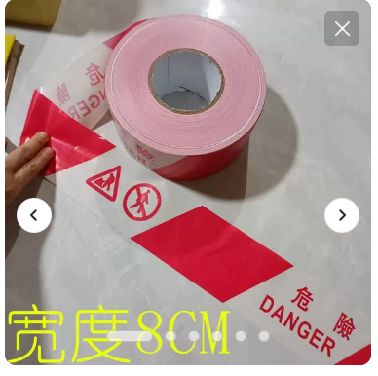
19 | FCF260904200 | 3000297761 | PVC反光路锥 | Cône de signalisation routière réfléchissant en PVC | 红白反光 | Réfléchissant rouge et blanc | 个/pièce | 60 |  |  |  |  | 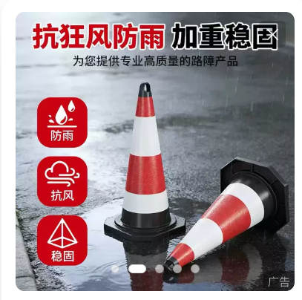
20 | FCF260904200 | 3000296663 | 干粉灭火器 | Extincteur à poudre | 4KG | 4 kg | 个/pièce | 60
21 | FCF260904200 | 4004000311 | 箱子（灭火器） | Boîte pour extincteur avec deux extincteurs | 含2个4KG灭火器 | avec 2 extincteurs de 4 kg | 个/pièce | 30 |  |  |  |  | 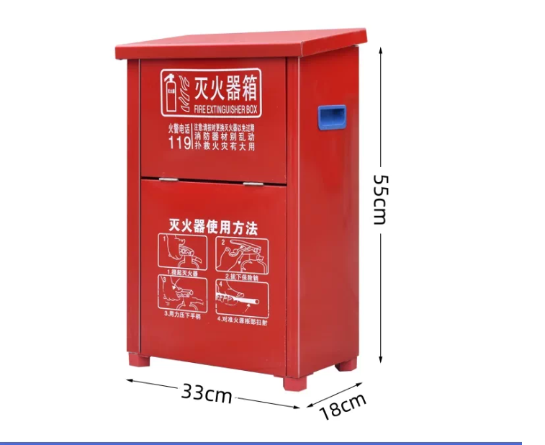
22 | FCF260904200 | 3000000356 | 透明胶带 | Ruban adhésif transparent | 45mm | 45 mm | 卷/rouleau | 50
23 | FCF260904200 | 3000052689 | 工业红外线测温枪 | Thermomètre infrarouge industriel | 量程 -50-380℃ | Plage de mesure : -50 à 380 °C | 把/pièce | 3 |  |  |  | 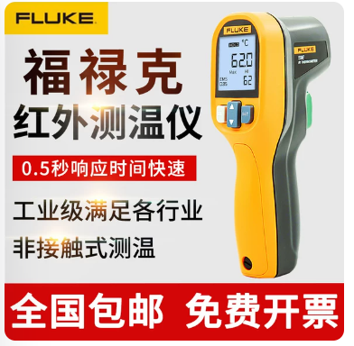 | 福禄克/FLUKE
24 | FCX260807007 | 3000296983 | 20mmPVC管 | Tube PVC de 20 mm | 20mm | 20mm | 米/mètre | 2500
25 | FCX260807007 | 3000296287 | 波纹管 | Gaine annelée | 国标DN25(内径) | DN25 selon norme chinoise (diamètre intérieur) | 米/mètre | 100
26 | FCX260807007 | 3000069854 | 室外防水配电箱 | Coffret électrique étanche pour extérieur | 3米，防护等级 IP56 | 3 m, indice de protection IP56 | 台/unité | 5
27 | FCX260807007 | 3000298359 | PVC管接头 | Raccord pour tube PVC | 20mm | 20mm | 个/pièce | 300
28 | FCX260807007 | 3000298360 | PVC管固定卡扣 | Collier de fixation pour tube PVC |  |  | 个/pièce | 300
29 | FCX260807007 | 3000000788 | 扎带 | Collier de serrage en nylon | 4x250 | 4 × 250 | 条/pièce | 100
30 | FCX260807007 | 4003000213 | 水晶头 | Connecteur RJ45 | RJ45 | RJ45 | 袋/sac | 200
31 | FCX260807007 | 3000000592 | 卡箍 | Collier de serrage | 13-19mm | 13-19mm | 个/pièce | 50
32 | FCX260807007 | 3000000795 | 膨胀螺丝 | Vis à expansion | φ8mm | φ8mm | 个/pièce | 30
 |  |  | 合计（GNF） |  | HT（不含税）
报价单位 Entreprise de cotation（盖章cachet）： |  |  |  |  | 报价联系人 Contact pour le devis : |  |  | 联系人电话 Numéro de téléphone de contact : |  |  |  | 报价时间及有效期 Date du devis et durée de validité :

